预隔离
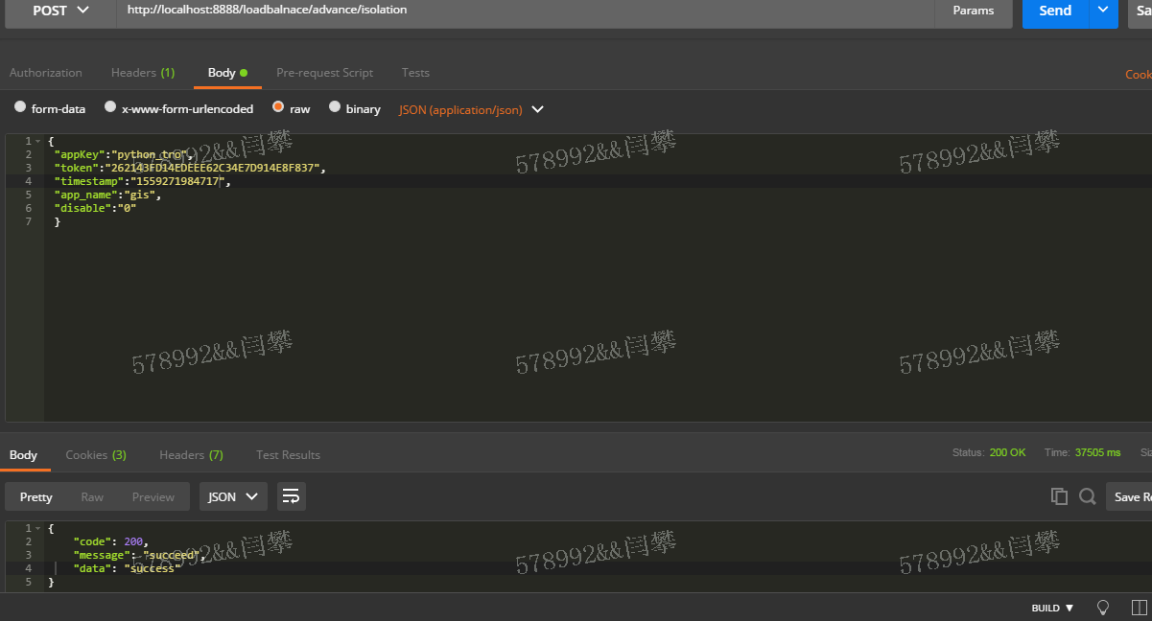
接口名： | 预隔离

接口路径： | /loadbalnace/advance/isolation

请求方式： | POST

输入参数： | appKey | String | 网络隔离python-console分配appKey
 | token | String | md5(appKey+secretKey+timestamp); 网络隔离python-console分配secretKey，用来身份校验
 | timestamp | String | 时间戳，timestamp和token具有1分钟时效性
 | app_name | String | 应用名称
 | disable | String | 0表示禁用,1表示启用

输出参数： | code | 200表示成功,非200表示失败
 | message | 提示信息
 | data | 根据各系统定义

RSPCODE： | 10101 参数错误,请检查参数
 | 10102 token失效
 | 10103 token错误

请求示例：

隔离和隔离退出
接口名： | 隔离和隔离退出

接口路径： | /loadbalnace/dynamic/operate

请求方式： | POST

输入参数： | appKey | String | 网络隔离python-console分配appKey
 | token | String | md5(appKey+secretKey+timestamp); 网络隔离python-console分配secretKey，用来身份校验
 | timestamp | String | 时间戳，timestamp和token具有1分钟时效性
 | app_name | String | 应用名称
 | is_online | String | 0代表隔离,1代表隔离退出

输出参数： | code | 200表示成功,非200表示失败
 | message | 提示信息
 | data | 根据各系统定义

RSPCODE： | 10201 参数错误,请检查参数
 | 10202 token失效
 | 10203 token错误
 | 10204 可隔离ip不存在
 | 10205 登录session不存在

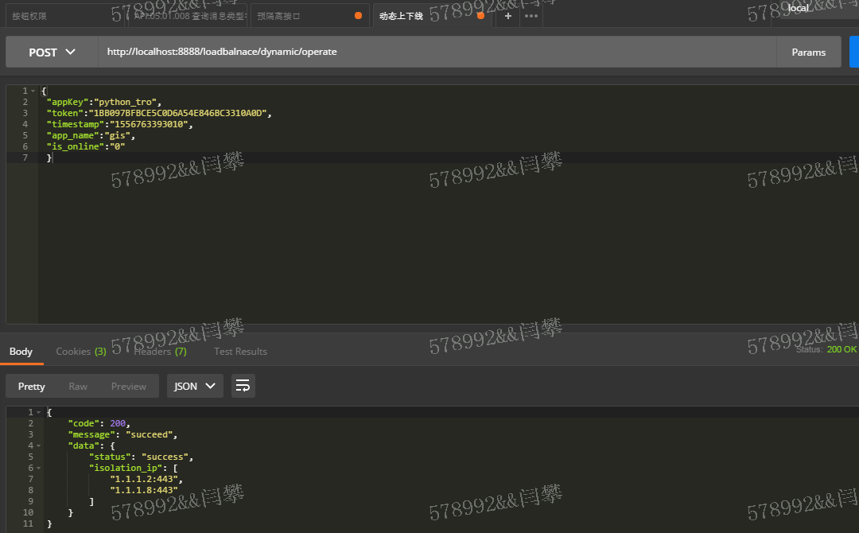
请求示例：

可隔离ip列表
接口名： | 可隔离ip列表

接口路径： | /loadbalnace/query/iplist

请求方式： | POST

输入参数： | appKey | String | 网络隔离python-console分配appKey
 | token | String | md5(appKey+secretKey+timestamp); 网络隔离python-console分配secretKey，用来身份校验
 | timestamp | String | 时间戳，timestamp和token具有1分钟时效性
 | app_name | String | 应用名称

输出参数： | code | 200表示成功,非200表示失败
 | message | 提示信息
 | data | 根据各系统定义

RSPCODE： | 10301 参数错误,请检查参数
 | 10302 token失效
 | 10303 token错误

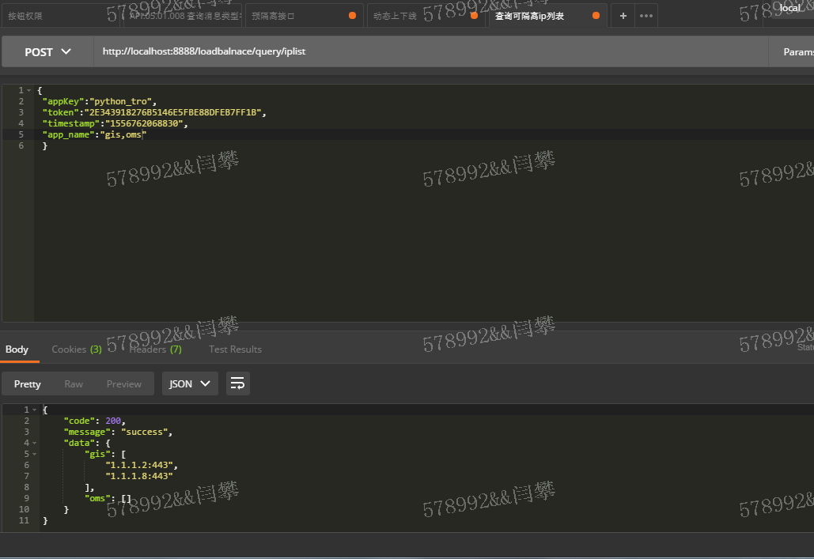
请求示例：

